Лист1
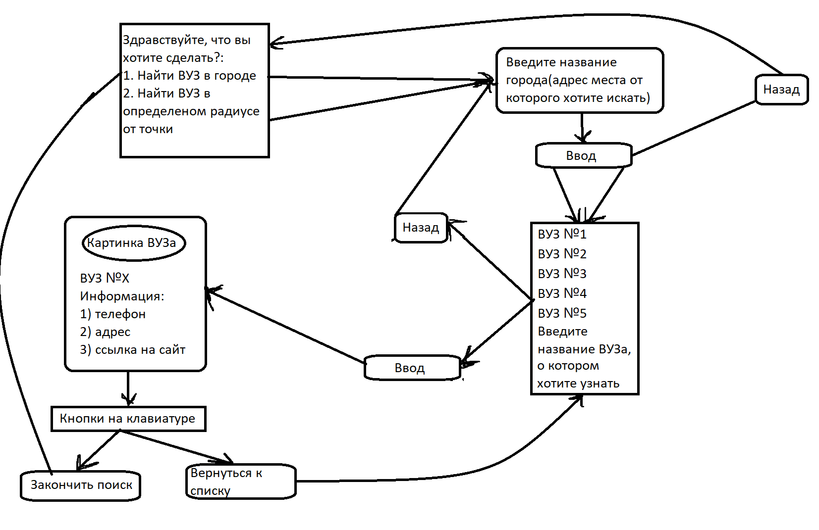
Поиск вузов в конкретном городе | Поиск вузов в задном радиусе от выбранной точки | Получение ключевой информации о вузе | Работа с базой данных
Сделать функцию,которая по названию города, будет возращать список всех организаций в описании или в названии, которых содержится "ВУЗ" | Научиться выбирать область поиска геокодера | С помощью API Поиска по организациям получать информацию, о контактах ВУЗа | Записывать найденные ВУЗы в базу данных формата: id;{Название ВУЗа}
Написать функцию бота, которая будет выводить список полученых вузов для пользователя, с возможностью "провалиться внутрь" | Выводить список найденных вузов, с возможностью получить доп. Информацию о ВУЗе | Получать телефон и(или) ссылку на сайт | Для конкретных ВУЗов сделать подробный анализ, создать доп. Базу данных со списком факультетов, олимпиадами, которые проводит ВУЗ и т.д.
 |  | Получать картинку главного корпуса, и сохранять её в папку | Сохранять в базу данных абсолютный путь к фотографии ВУЗа

